instrucciones
1.- Introducir los datos que muestra la siguiente figura. Para ello únicamente serán necesarios teclear los datos de la primera fila en el bloque de la izquierda, y los datos de las dos primeras filas en el bloque de la derecha, utilizando posteriormente el llenado rápido. Tener en cuanta para que el resultado coincida con lo expuesto, se deberán introducir los datos en las mismas celdas que en la imagen mostrada.

2.- Realizar la siguiente secuencia sobre los datos que acabamos de introducir:
Activamos la celda A3.
Pulsamos Ctrl+flecha derecha
Pulsamos Ctrl+flecha abajo
Pulsamos Inicio
Pulsamos Ctrl+Fin
Pulsamos Ctrl+flecha izquierda
Pulsamos Ctrl+Inicio
Pulsamos Ctrl+flecha abajo
Pulsamos Ctrl+flecha abajo
Pulsamos Ctrl+flecha derecha
¿Cual es la celda activa? .... (Debe ser la celda C15)

3.- Seleccionar el rango A3:B6 y copiarlo a la celda A20 (a partir de la celda A20).
Desplazar el rango A20:B23 una columna hacia la derecha.
Borrar todas las celdas de la columna B y de la fila 9.
Completar la siguiente secuencia:
Pulsamos Ctrl+Inicio
Pulsamos Ctrl+flecha abajo
Pulsamos Ctrl+flecha abajo
Pulsamos Ctrl+flecha abajo
Pulsamos Ctrl+flecha derecha
Pulsamos CONTROL + SHIF + flecha abajo
Pulsamos CONTROL + SHIF + flecha derecha
¿Que rango está seleccionado? ....
Debe ser C10:D15

4.- Copiar todos los datos de la Hoja1 en la Hoja3.

5.- Desde la celda C3, ¿con qué combinación de teclas se accede rápidamente a la celda D15?
Desde la celda C10 y utilizando el teclado ¿cuál es la forma más rápida de seleccionar el rango C10:D15?
Al desplazar o copiar una celda sobre otra que contiene un dato, ¿Que ocurre con el dato que ya existe?
Si la celda A1=3 y la celda A2=6, selecciono ambas y tiro del llenado rápido hacia abajo ¿que valor contiene ahora la celda A3?

series
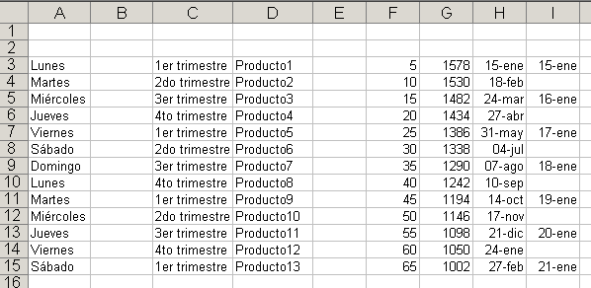

formulas
6.- Utilizando las técnicas de llenado, completar la tabla hacia abajo, teniendo en cuenta los datos siguientes:
a) los meses irán desde Enero hasta Diciembre.
b) Las Ventas en Enero fueron de 10000 y cada mes ascendieron en $1500 mas que el anterior
c) Las Compras comenzaron en Enero con $3000 y cada mes se incrementaron en $500 respecto al anterior.
d) La diferencia se calcula: ventas menos compras.

